产品图库
Halo自然光环 全价幼犬干粮 4lb(1.81kg) / 10lb(4.54kg)
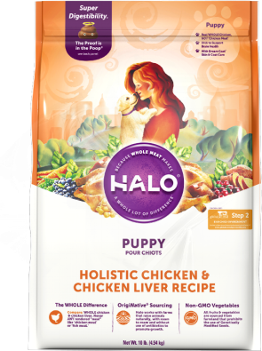
鸡肉&鸡肝味

Halo自然光环 全价成犬干粮 小型犬系列 4lb(1.81kg) / 10lb(4.54kg)
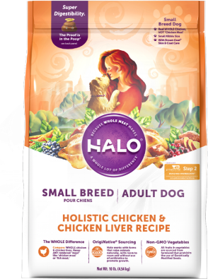 | 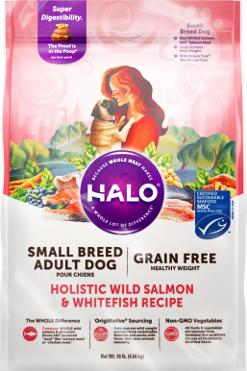
鸡肉&鸡肝味 | 无谷 健美体态 野生三文鱼&白鱼味

Halo自然光环 全价成犬干粮 4lb(1.81kg) / 21lb(9.53kg)
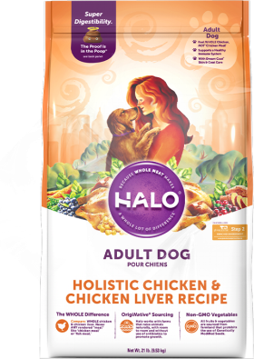 | 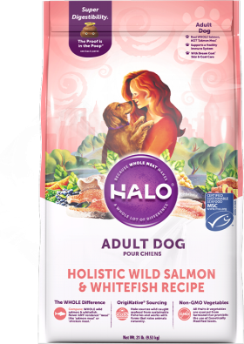 | 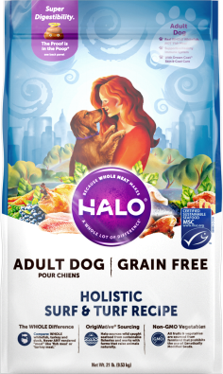 | 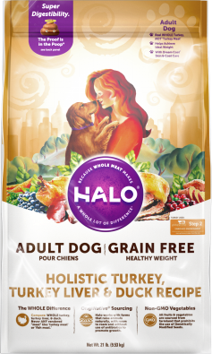
鸡肉&鸡肝味 | 野生三文鱼&白鱼味 | 无谷 海陆盛宴 | 无谷 健美体态 火鸡肉、火鸡肝&鸭肉

Halo自然光环 全价老年犬干粮 10lb(4.54kg)
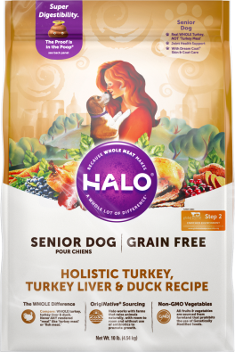
无谷 火鸡肉、火鸡肝&鸭肉

厂家授权书
